deelnemers

 |  | KLUBKAMIOENSCHAP
 |  | 5 OKTOBER 2025

 |  | Deelnemerslijst - Liste de participants

 |  | 350 M

 |  | PLI (1)

172 | 1 | U'Ziggy Marley D'Amby Bamby | R | . | Brigitte Huyghe | Beerzel | B
 |  | Whippets Teven (2)
73 | 2 | Une van 't Nieuwe Woud | T | . | Staf Daneels | Tessenderlo | B
71 | 3 | Vlinder de Wervelwind | T | . | Nele Buys | Stekene | B
 |  | Whippets Reuen (14)
46 | 4 | Crazy Runner's Showstealer | R | . | Paulus Janitschek | Meerhout | B
20 | 5 | Galahad from the Rabbit Catchers | R | W | Chris Dierickx | Noorderwijk | B
43 | 6 | Oochigea's Taiko | R | . | Frank Oris | Oud Turnhout | B
50 | 7 | Oochigea's Vibe | R | . | Lambaerts-Pelgrims | Geel | B
196 | 8 | Oochigeas Wilson | R | . | Ruben Van Wolputte | Turnhout | B
26 | 9 | Siroj van 't Nieuwe Woud | R | W | Luc D'Hollander | Stekene | B
25 | 10 | Stek van 't Nieuwe Woud | R | . | Luc D'Hollander | Stekene | B
66 | 11 | Tarrasbomba d'amours d'Achka | R | . | Bruno Dejaegher | Grembergen | B
48 | 12 | Uggo Van 't Nieuwe Woud | R | . | Dullaert-Van Wiele | Nieuwkerken | B
35 | 13 | Unique Van 't Nieuwe Woud | R | . | Chris Dierickx | Noorderwijk | B
36 | 14 | Vip de Wervelwind | R | . | Ruben Van Wolput | Oud Turnhout | B
4 | 15 | Xantos de Villerouge Pinèda | R | . | Luc D'Hollander | Stekene | B
61 | 16 | X-Mas de Villerouge Pinèda | R | . | Luc D'Hollander | Stekene | B
51 | 17 | X'Wolfie de Villerouge Pinèda | R | . | Luc D'Hollander | Stekene | B
 |  | Salukis (1)
185 | 18 | Royal Maharadja Y-Shirvan | R | . | Paul Wuyts | De Klinge | B
 |  | 280 M
 |  | Veteranen (2)
5 | 19 | Old Road's Race Against The Clock | R | . | Bruno Dejaegher | Grembergen | B
2 | 20 | Run Free de Wervelwind | R | . | Lambaerts - Pelgrims | Geel | B
 |  | SOLORITTEN/TRAININGSRITTEN
 |  | 350 M
210 | 21 | Shaffy |  |  | Krista Vercammen
211 | 22 | Cheops |  |  | Krista Vercammen
209 | 23 | Mike |  |  | Paulus Janitschek
208 | 24 | Viper |  |  | Stijn Van Nijlen
 | 25 | Bo |  |  | Jill Goossens
 | 26 | Thor |  |  | Carlo Bruynseels
207 | 27 | Vici |  |  | Rita Dierickx
 |  | 280 M
213 | 28 | Zikko |  |  | Frank Oris
212 | 29 | Gucci |  |  | Barbara De Bot
 |  | AFSCHEID
 | 30 | Qwinten van 't Nieuwe Woud |  |  | Staf Daneels

koersverloop
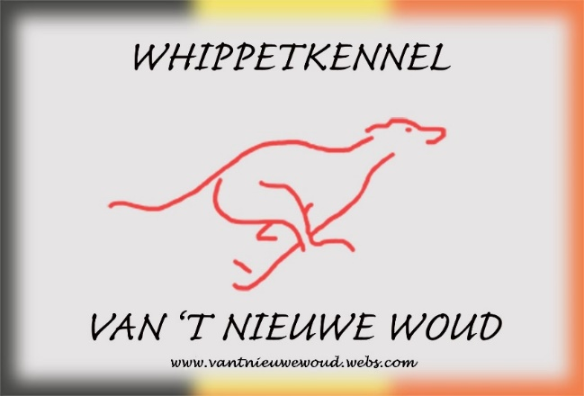

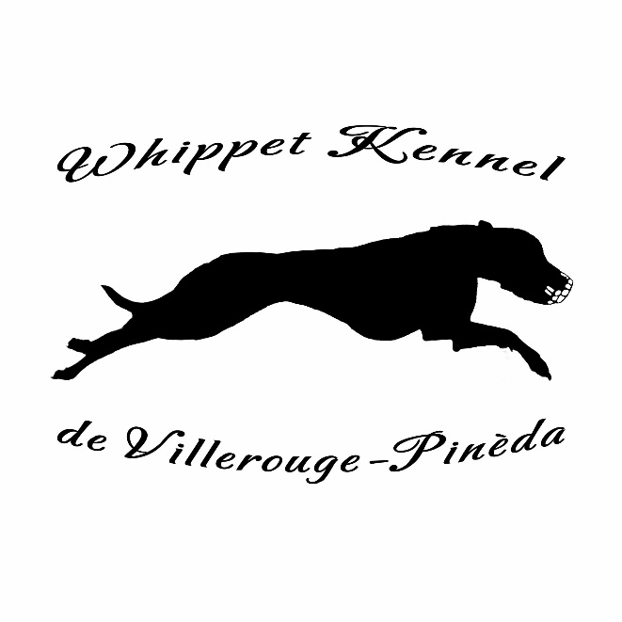
Volgende rennen | 2025-04-20 | CNBCL AWANS
Prochaines courses | NATIONAAL CACBL | DERBY D'AWANS
 | Inschrijvingen | Michel Valvekens
 |  | GSM 0486 38 56 09
 | e-mail | valvekens.or@gmail.com

 | 2025-05-04 | WWRV WESTERLO
 | NATIONAAL
 | Inschrijvingen | Patricia Van Wiele
 |  | GSM 0478 41 17 69
 | e-mail | inschrijvingenwwrv@gmail.com

 | 2025-05-11 | CNBCL AWANS
 | INT.CACIL/CACBL | GP OLD ROAD'S YOKO ONO
 | Inschrijvingen | Michel Valvekens
 |  | GSM 0486 38 56 09
 | e-mail | valvekens.or@gmail.com

